運算符號
資料區 |  |  | 最喜歡的軟體是
4 | 5 | 2 | Excel

數學運算符號 |  | 比較運算符號 |  | 文字連結符號
公式 | 結果 | 公式 | 結果 | 公式 | 結果
 | 14 |  | FALSE |  | 最喜歡的軟體是Excel | =E1&E2
 | 18 |  | FALSE |  | 我喜歡Excel | ="我喜歡"&E2
 | 10 |  | TRUE |  | Excel很好用 | =E2&"很好用"
 | 81 |  | 好貴 |  | 要花11元來買 | ="要花"&SUM(B2:D2)&"元來買"

業績 | 總業績 | 業績/總業績 |  | 獎金
12,345 | 40,000 | 0.31 | → | 3086.25 | =D16*10000 以格式顯示到小數第二位
 |  |  |  | 3100.00 | =ROUND(D16,2)*10000 用Round取到小數第二位
相關練習ROUND( )函數 |  | 取到
1285.0070049 |  | 3 |  |  | 學習重點
849.51092024 |  | 2 |  | * | 數學運算符號、比較運算符號、文字連結符號
1428.6410352 |  | 1 |  | * | 使用數值格式設定，只是顯示你想要的格式，無法真正的進位或捨去
1303.2969036 |  | 0 |  |  | 若需真正捨去或進位，需用函數完成 |  | 123.3467
998.06844461 |  | -1 |  | * | ROUND | 依指定位數四捨五入 | 123.35 | =ROUND($J$22,2)
980.24379203 |  | -2 |  | * | ROUNDDOWN | 無條件捨去 | 123.34 | =ROUNDDOWN($J$22,2)
 |  |  |  | * | ROUNDUP | 無條件進位 | 123.35 | =ROUNDUP($J$22,2)
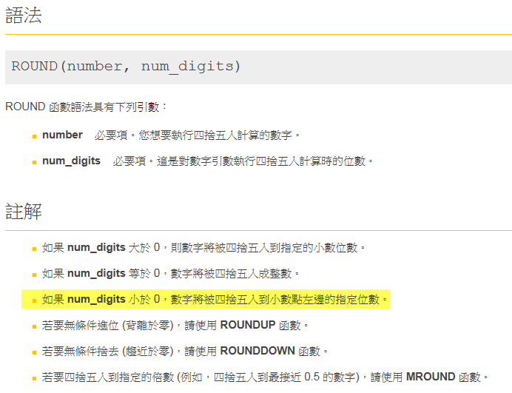
 |  |  |  | * | INT | 取整數 | 123.00 | =INT(J22)
 |  |  |  | * | MROUND | 指定倍數 | 124.00 | =MROUND(J22,2)
 |  |  |  | * | MOD | 取餘數 | 1.3467 | =MOD(J22,2)

 |  |  |  |  | 1.4

 |  |  |  |  | (例3)如果 number 除以 multiple 所得的餘數大於或等於 multiple 的二分之一，則 MROUND 會以背於零的方式進位。
 |  |  |  |  | (例4)Number 和 Multiple 引述都必須擁有相同的符號。如果沒有，則會傳回 #NUM! 錯誤。

學生成績
學號 | 姓名 | 國文 | 英文 | 電腦 | 統計 | 總分 | 加權 | 比重
A92001 | 施大偉 | 82 | 92 | 77 | 68 | 319 |  | 92% |  | 練習
A92002 | 李榮宗 | 97 | 65 | 83 | 93 | 338 |  |  |  |  | A | B | C
A92003 | 吳宜真 | 89 | 72 | 94 | 89 | 344 |  |  | 學習重點 | 1
A92004 | 張淑滿 | 99 | 90 | 77 | 88 | 354 |  | * | 功能鍵 F4 | 2
A92005 | 陳友敬 | 89 | 79 | 94 | 97 | 359 |  | * | 當公式中已選取儲存格參照 | 3
A92006 | 陳儀庭 | 94 | 73 | 88 | 94 | 349 |  |  | 或範圍時，按 F4 會循環絕對及 | 4
A92007 | 莊慧玲 | 77 | 93 | 93 | 94 | 357 |  |  | 相對參照的每一種組合 | 5
A92008 | 莊宏仁 | 68 | 92 | 97 | 83 | 340 |  |  | 例如：I2→$I$2→I$2→$I2→I2
A92009 | 莊宏鳴 | 88 | 87 | 89 | 82 | 346 |  |  |  | 結果
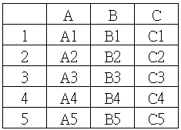
A92010 | 陳季敏 | 83 | 100 | 68 | 77 | 328 |  | * | 字串+函數+數值或日期格式
A92011 | 陳偉忠 | 93 | 72 | 82 | 77 | 324 |  |  | ="今天日期是："&TODAY()
 |  |  |  |  |  |  |  |  | ="今天日期是："&TEXT(TODAY(),"yyyy/mm/dd")
 | 各科平均 | 87.181818182 |  |  |  |  |  |  | ="今天日期是："&TEXT(TODAY(),"ee/mm/dd")
當數值或日期無法以儲存格格式來處理時，可藉由函數來處理
 |  |  |  |  |  |  |  |  | ="今天日期是："&TEXT(TODAY(),"ee 年 mm 月 dd 日")

練習一 | 101學年度
 | 期中考國文平均成績為

要求→ | 請將國文成績加上ROUND( )函數，取到小數第 2 位
 | 結果 →
練習二
 | TEXT( )函數的練習 |  |  |  |  | 合併練習 | 輸入函數 |  | 結果
 | 今天日期數列 |  | 輸入函數 | 結果 |  | 今天日期是： |  |  | 今天日期是：43557
 |  |  |  | 43557.00 |  |  |  |  | 今天日期是：2019/04/02
 | 43557 | è |  | 43,557 |  |  |  |  | 今天日期是：108/04/02
 |  |  |  | 2019/04/02 |  |  |  |  | 今天日期是：108 年 04 月 02 日
 |  |  |  | 108/04/02

縣市清單
臺北縣 | 宜蘭縣 | 桃園縣 | 新竹縣 | 苗栗縣 | 臺中縣 | 彰化縣 | 南投縣 | 雲林縣 | 嘉義縣 | 臺南縣 | 高雄縣 | 屏東縣 | 臺東縣 | 花蓮縣 | 澎湖縣 | 基隆市 | 新竹市 | 臺中市 | 嘉義市 | 臺南市 | 臺北市 | 高雄市 | 金門縣 | 連江縣
板橋市 | 宜蘭市 | 桃園市 | 竹北市 | 苗栗市 | 豐原市 | 彰化市 | 南投市 | 斗六市 | 太保市 | 新營市 | 鳳山市 | 屏東市 | 臺東市 | 花蓮市 | 馬公市 | 中正區 | 東 區 | 中 區 | 東 區 | 東 區 | 松山區 | 鹽埕區 | 金城鎮 | 南竿鄉
三重市 | 羅東鎮 | 中壢市 | 關西鎮 | 苑裡鎮 | 大里市 | 鹿港鎮 | 埔里鎮 | 斗南鎮 | 朴子市 | 永康市 | 岡山鎮 | 潮州鎮 | 成功鎮 | 鳳林鎮 | 湖西鄉 | 七堵區 | 北 區 | 東 區 | 西 區 | 南 區 | 信義區 | 鼓山區 | 金湖鎮 | 北竿鄉
永和市 | 蘇澳鎮 | 平鎮市 | 新埔鎮 | 通霄鎮 | 太平市 | 和美鎮 | 草屯鎮 | 虎尾鎮 | 布袋鎮 | 鹽水鎮 | 旗山鎮 | 東港鎮 | 關山鎮 | 玉里鎮 | 白沙鄉 | 暖暖區 | 香山區 | 西 區 |  | 北 區 | 大安區 | 左營區 | 金沙鎮 | 莒光鄉
中和市 | 頭城鎮 | 八德市 | 竹東鎮 | 竹南鎮 | 東勢鎮 | 北斗鎮 | 竹山鎮 | 西螺鎮 | 大林鎮 | 白河鎮 | 美濃鎮 | 恆春鎮 | 卑南鄉 | 新城鄉 | 西嶼鄉 | 仁愛區 |  | 南 區 |  | 安南區 | 中山區 | 楠梓區 | 金寧鄉 | 東引鄉
新莊市 | 礁溪鄉 | 大溪鎮 | 湖口鄉 | 頭份鎮 | 大甲鎮 | 員林鎮 | 集集鎮 | 土庫鎮 | 民雄鄉 | 麻豆鎮 | 林園鄉 | 萬丹鄉 | 大武鄉 | 吉安鄉 | 望安鄉 | 中山區 |  | 北 區 |  | 安平區 | 中正區 | 三民區 | 烈嶼鄉
新店市 | 壯圍鄉 | 楊梅鎮 | 橫山鄉 | 後龍鎮 | 清水鎮 | 溪湖鎮 | 名間鄉 | 北港鎮 | 溪口鄉 | 佳里鎮 | 大寮鄉 | 長治鄉 | 太麻里鄉 | 壽豐鄉 | 七美鄉 | 安樂區 |  | 西屯區 |  | 中西區 | 大同區 | 新興區 | 烏坵鄉
土城市 | 員山鄉 | 蘆竹鄉 | 新豐鄉 | 卓蘭鎮 | 沙鹿鎮 | 田中鎮 | 鹿谷鄉 | 古坑鄉 | 新港鄉 | 新化鎮 | 大樹鄉 | 麟洛鄉 | 東河鄉 | 光復鄉 |  | 信義區 |  | 南屯區 |  |  | 萬華區 | 前金區
蘆洲市 | 冬山鄉 | 大園鄉 | 芎林鄉 | 大湖鄉 | 梧棲鎮 | 二林鎮 | 中寮鄉 | 大埤鄉 | 六腳鄉 | 善化鎮 | 仁武鄉 | 九如鄉 | 長濱鄉 | 豐濱鄉 |  |  |  | 北屯區 |  |  | 文山區 | 苓雅區
汐止市 | 五結鄉 | 龜山鄉 | 寶山鄉 | 公館鄉 | 后里鄉 | 線西鄉 | 魚池鄉 | 莿桐鄉 | 東石鄉 | 學甲鎮 | 大社鄉 | 里港鄉 | 鹿野鄉 | 瑞穗鄉 |  |  |  |  |  |  | 南港區 | 前鎮區
樹林市 | 三星鄉 | 龍潭鄉 | 北埔鄉 | 銅鑼鄉 | 神岡鄉 | 伸港鄉 | 國姓鄉 | 林內鄉 | 義竹鄉 | 柳營鄉 | 鳥松鄉 | 鹽埔鄉 | 池上鄉 | 富里鄉 |  |  |  |  |  |  | 內湖區 | 旗津區
鶯歌鎮 | 大同鄉 | 新屋鄉 | 峨眉鄉 | 南庄鄉 | 潭子鄉 | 福興鄉 | 水里鄉 | 二崙鄉 | 鹿草鄉 | 後壁鄉 | 橋頭鄉 | 高樹鄉 | 綠島鄉 | 秀林鄉 |  |  |  |  |  |  | 士林區 | 小港區
三峽鎮 | 南澳鄉 | 觀音鄉 | 尖石鄉 | 頭屋鄉 | 大雅鄉 | 秀水鄉 | 信義鄉 | 崙背鄉 | 水上鄉 | 東山鄉 | 燕巢鄉 | 萬巒鄉 | 延平鄉 | 萬榮鄉 |  |  |  |  |  |  | 北投區
淡水鎮 |  | 復興鄉 | 五峰鄉 | 三義鄉 | 新社鄉 | 花壇鄉 | 仁愛鄉 | 麥寮鄉 | 中埔鄉 | 下營鄉 | 田寮鄉 | 內埔鄉 | 海端鄉 | 卓溪鄉
瑞芳鎮 |  |  |  | 西湖鄉 | 石岡鄉 | 芬園鄉 |  | 東勢鄉 | 竹崎鄉 | 六甲鄉 | 阿蓮鄉 | 竹田鄉 | 達仁鄉
五股鄉 |  |  |  | 造橋鄉 | 外埔鄉 | 大村鄉 |  | 褒忠鄉 | 梅山鄉 | 官田鄉 | 路竹鄉 | 新埤鄉 | 金峰鄉
泰山鄉 |  |  |  | 三灣鄉 | 大安鄉 | 埔鹽鄉 |  | 臺西鄉 | 番路鄉 | 大內鄉 | 湖內鄉 | 枋寮鄉 | 蘭嶼鄉
林口鄉 |  |  |  | 獅潭鄉 | 烏日鄉 | 埔心鄉 |  | 元長鄉 | 大埔鄉 | 西港鄉 | 茄萣鄉 | 新園鄉
深坑鄉 |  |  |  | 泰安鄉 | 大肚鄉 | 永靖鄉 |  | 四湖鄉 | 阿里山鄉 | 七股鄉 | 永安鄉 | 崁頂鄉
石碇鄉 |  |  |  |  | 龍井鄉 | 社頭鄉 |  | 口湖鄉 |  | 將軍鄉 | 彌陀鄉 | 林邊鄉
坪林鄉 |  |  |  |  | 霧峰鄉 | 二水鄉 |  | 水林鄉 |  | 北門鄉 | 梓官鄉 | 南州鄉
三芝鄉 |  |  |  |  | 和平鄉 | 田尾鄉 |  |  |  | 新市鄉 | 六龜鄉 | 佳冬鄉
石門鄉 |  |  |  |  |  | 埤頭鄉 |  |  |  | 安定鄉 | 甲仙鄉 | 琉球鄉
八里鄉 |  |  |  |  |  | 芳苑鄉 |  |  |  | 山上鄉 | 杉林鄉 | 車城鄉
平溪鄉 |  |  |  |  |  | 大城鄉 |  |  |  | 玉井鄉 | 內門鄉 | 滿州鄉
雙溪鄉 |  |  |  |  |  | 竹塘鄉 |  |  |  | 楠西鄉 | 茂林鄉 | 枋山鄉
貢寮鄉 |  |  |  |  |  | 溪州鄉 |  |  |  | 南化鄉 | 桃源鄉 | 三地門鄉
金山鄉 |  |  |  |  |  |  |  |  |  | 左鎮鄉 | 三民鄉 | 霧臺鄉
萬里鄉 |  |  |  |  |  |  |  |  |  | 仁德鄉 |  | 瑪家鄉
烏來鄉 |  |  |  |  |  |  |  |  |  | 歸仁鄉 |  | 泰武鄉
 |  |  |  |  |  |  |  |  |  | 關廟鄉 |  | 來義鄉
學習重點
* 快速選取有資料的範圍方法(與Ctrl + A 的差異)
* Ctrl + G --> 特殊 --> 常數
* 配合上面選取範圍，定義名稱
 |  |  |  |  |  |  |  |  |  | 龍崎鄉 |  | 春日鄉
 |  |  |  |  |  |  |  |  |  |  |  | 獅子鄉
 |  |  |  |  |  |  |  |  |  |  |  | 牡丹鄉

公式稽核
演唱會收入預估模式 |  |  |  | 上學期 |  |  | 下學期
晴天機率因子 | 0.90 | 姓名 | 國文 | 英文 | 電腦 | 國文 | 英文 | 電腦
景氣係數 | 5.20 | 陳玉玲 | 78 | 91 | 80 | 79 | 91 | 71
廣告量 | 4OOO | 林向宏 | 96 | 61 | 84 | 75 | 62 | 91
座位限額 | 20,000 | 萬衛華 | 87 | 66 | 98 | 85 | 95 | 61
 |  | 陳國清 | 85 | 76 | 65 | 75 | 77 | 66
買出票數 | #NAME? | 陳建志 | 74 | 98 | 68 | 70 | 89 | 85
票買出百分比 | #NAME? | 黃士哲 | 95 | 91 | 61 | 95 | 84 | 64
 |  | 謝月嫥 | 83 | 79 | 71 | 66 | 65 | 73
票價 | 300 | 黃冠儒 | 99 | 71 | 89 | 79 | 91 | 93
總收入 | #NAME? | 林建宏 | 90 | 86 | 64 | 70 | 85 | 86
 |  | 王秀惠 | 66 | 73 | 68 | 70 | 82 | 83
學習重點 |  | 黃炳璁 | 84 | 97 | 64 | 70 | 73 | 86
* | 顯示公式(快速鍵 Ctrl+` )
* | 讓公式逐步執行，以找出錯誤值 | 陳建志 | 英文 | 上學期 | 98
 | 公式/公式稽核/評估值公式
* | 設定格式化條件
* | 資料/資料驗證
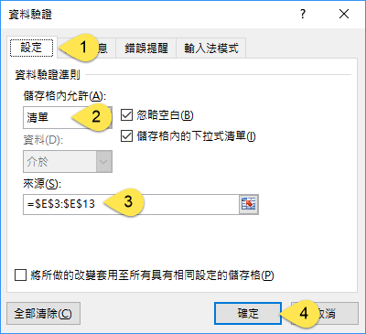
 |  |  | 設定格式化條件

